Resolution Ex. 2.1
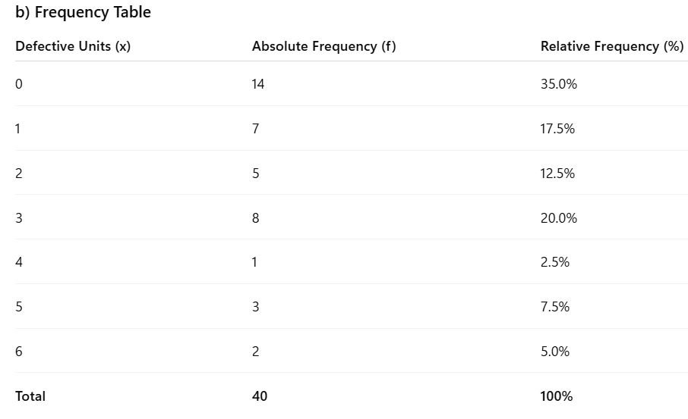
Boxes | Number of defective units
1 | 2 | a)
2 | 0
3 | 1
4 | 3
5 | 0
6 | 3
7 | 6
8 | 4 | b) | Frequency Table
9 | 5
10 | 3 |  | Defeitos | Frequência absoluta | Frequência relativa
11 | 0 |  | 0 | 14 | 0.35
12 | 1 |  | 1 | 7 | 0.175
13 | 0 |  | 2 | 5 | 0.125
14 | 3 |  | 3 | 8 | 0.2
15 | 2 |  | 4 | 1 | 0.025
16 | 0 |  | 5 | 3 | 0.075
17 | 1 |  | 6 | 2 | 0.05
18 | 0 |  | Total | 40 | 1
19 | 2
20 | 3
21 | 1 | c) | Bar chart
Bar Chart
22 | 0
23 | 3
24 | 0
25 | 1
26 | 0
27 | 0
28 | 1
29 | 5
30 | 6
31 | 0
32 | 2
33 | 5
34 | 1
35 | 0
36 | 3
37 | 0
38 | 2
39 | 3 |  | d) | Mínimo | 0
40 | 0 |  |  | Máximo | 6
 |  |  |  | Range | 6
 |  |  |  | Domain/interval of variation | [0,6]

 |  |  |  | Q1 | 0
 |  |  |  | Q3 | 3
 |  |  |  | Interquartile Range | 3 | Using n*p | n*0.25 | 10 | Postion of Q1 is 10
 |  |  |  |  |  |  | n*0.75 | 30 | Postion of Q3 is 30

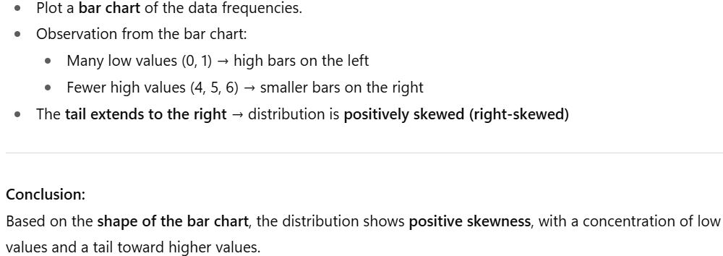
 |  |  | e)

 |  |  |  | Mode | 0
 |  |  |  | Median | 1
 |  |  |  | Mean | 1.80 |  | Mean>Median>Mode |  |  | Positively skewed

